专家系统硬件、软件安装
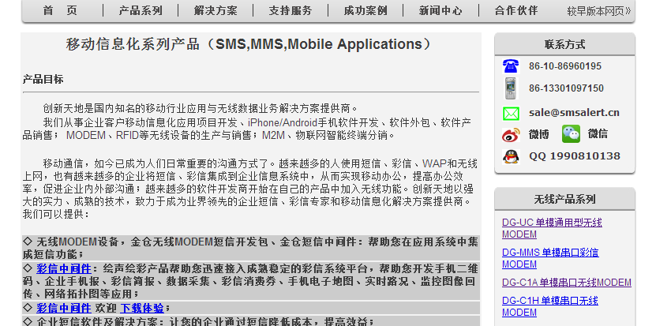
4、专家系统相关硬件、软件的安装配置

 | 4.1 语音卡安装

 | 4.1.1 安装三汇语音卡到pci插槽中，电话线接入line3或line4口，line1或line2接座机；
 | 4.1.2 安装驱动，SYNWAY_PCI(USB)_5327_CN.exe，装完后重启系统；
 | 4.1.3 装完驱动后，默认安装在C:\ShCti目录下；
 | 4.1.4 配置系统：在这个目录中，点击ShCtiConfig.exe，在出来的界面上，点击缺省按钮，再点击应用按钮
 | 4.1.5 测试设备是否正常：点击test.exe，应该可以测试通话了，在DTMF 输入要拨的电话（长途加区号),然后点击 挂/摘机的SsmPickup,再点击SsmAutoDial按钮，即会拨出电话

 | 4.2捷通语音安装

 | 4.2.1 运行捷通光盘里的autorun.exe，然后点击安装语音组件；
 | 4.2.2 安装后，重新启动系统
 | 4.2.3 将JavaFastSynth\lib\jTTS_JavaFastSyn.dll拷贝到本地Java安装目录里的bin里面；
 | 4.2.4 开启dos窗口，运行专家轮询和拨号程序

 | 4.3短信猫安装

 | 4.3.1 将短信猫硬件组装，插入sim卡，链接电源，链接到电脑上；
 | 4.3.2 安装光盘中的短信中间件
 | 4.3.3 运行配置程序，录入数据库信息，然后确定，这一步将在对应的数据库中插入一批以SMS_开头的数据表，专家系统将短信插入SMS_SENDING表中，短信中间件将操作这些表，发出短信；
 |  | 插入短信表是通过触发器TRIGGER_ZC_EXPERT_EVALUATION进行的
5.专家抽取和拨打电话系统运行配置

 | 5.1 安装完成语音卡后，修改emc.properties文件，设置正确shConfig、shIndex值
 | 5.2 修改数据库配置信息。其他的不要修改
 | 5.3 其他内容不要修改
 | 5.4 修改run.bat里类库路径，即可运行

注意 | jdk不能用64位，否则会出现加载不了jnative.jar包的情况

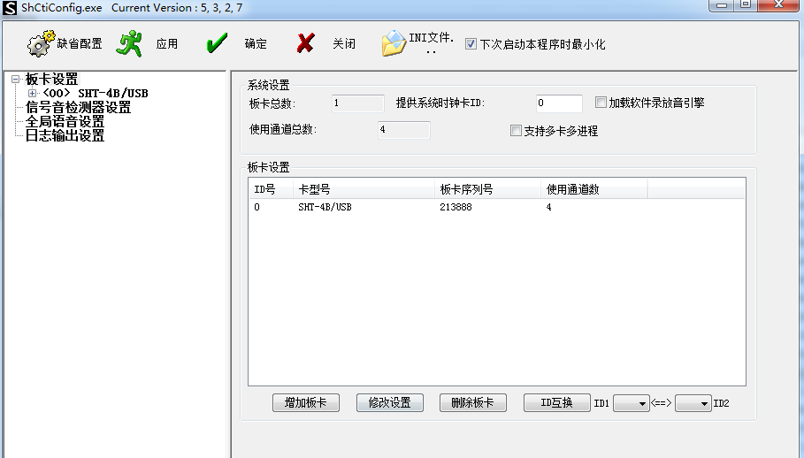

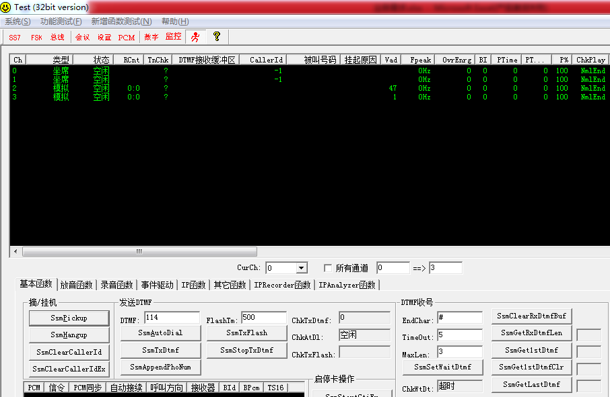

 | 短信猫厂家信息 |  | http://www.smsalert.cn/

jasper报表打印
目前系统使用的jasper打印版本比较低，要成功设置模板，必须保证设置模板时的jasper版本和打印时的jasper版本一致，否则报错。

原系统的使用的类库中，使用jasperreports-0.6.7.jar这个包，系统的模板设计器使用的是jasperPrint.jar(存在于admin\jsp\print目录中），两者版本不一致，所以报错

后将所有web应用的类库中的jasperreports-0.6.7.jar全部替换成jasperPrint.jar，打印正常了。

模板文件放到weblogic对应域的下面目录中：\UFIDA\applus_printtemplate，打印的时候会调用它，在模板设计的时候也是从这里读取，不是存放在数据库中的
如果第一次建立打印模板，模板设计器会默认生成一个模板来，供人设计
一个模板包括三个文件：

ZC_EM_EXPERT_SELECTION_L.xml |  |  | 用于设计用
ZC_EM_EXPERT_SELECTION_L.html |  |  | 用于网页预览
ZC_EM_EXPERT_SELECTION_L.jasper |  |  | 用于打印，这个是上面的xml文件编译后生成的，打印时读取的是这个文件

目前打印模板涉及到的表：

 | AS_PRINT_JASPERTEMP |  | 打印模板数据表
 | AS_PRINT_JASPERPRINTSET |  | 打印设置数据保存表

 | 其他几个以as_print_开头表没有用

打印模板设计部件是AS_PRINT_JASPERTEMP，目前菜单挂在这里：

点击进去后，模板设计在这里： |  | 点击模板设计器按钮

打开的界面是：

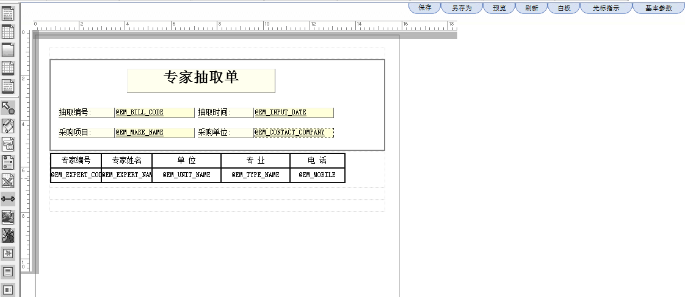

引用的变量来源于此sql

 | SELECT DISTINCT c.DATA_ITEM, d.RES_NA AS DATA_ITEM_NA, ' ' AS TAB_NA
 | FROM AS_COMPO a, AS_TABLE b, AS_TAB_COL c, AS_LANG_TRANS d
 | WHERE b.master_tab_id = a.master_tab_id
 | AND c.tab_id = b.tab_id
 | AND c.DATA_ITEM = d.RES_ID
 | AND a.compo_id = 'ZC_EM_EXPERT_SELECTION';

根据部件获取字段

打印对象一个主对象，一个子对象列表(List)
主对象和子对象列表中的值都可以系统常用的业务对象，如ZcEbSignup等，应对的时候，通过字段、属性映射类来转换，如ZcEbSignupFM类

也可以不是业务对象，是HashMap，key是上图中的字段，如EM_BILL_CODE等，value就是后台获取的值

在本地调试时，把打印模板文件（如ZC_EB_SIGNUP_L.jasper）放到工程的UFIDA\applus_printtemplate目录下，不要放到src的UFIDA\applus_printtemplate目录下

模板上的字段可以自己编写，不用从as_table_col中获取，这样省了一些工作，便捷的方式是用hashmap,如ZcEbSignupShowEditPanel中的打印，就是用hashmap

每页打印几行，是在下面这个界面的表格固定行数来设置的

上面的模板文件名 用部件名称+_L等形式，不要写中文，因为后台引用模板时，用这个值

获取打印模板时，先从AS_PRINT_JASPERPRINTSET获取模板，如果没有，再从as_print_jaspertemp获取，sql是Print.getPrintTemplate，参数是compoId=ZC_EB_RFQ, coCode=*

打印模板在后台生成打印对象时，会自动获取

在需要requestmeta类时，有一个神奇的类：RequestMetaUtil

扬中-招标公告
重新设计目的： |  | 在制定公告是，同时制定/更新采购计划

招标公告分为两类

询价招标和其他类别的招标

询价招标不涉及招标文件，只涉及采购计划

其他类的招标公告，同时显示招标文件，在制定好计划后，更新到招标文件中

非询价类的采购
 | 主类 |  | com.ufgov.zc.client.zc.bulletin.zhaobiao.yz.ZcEbBulletinZhaoBiaoListPanel_YZ
 | 部件 |  | ZC_EB_BULLETIN_BID

询价类的采购
 | 主类 |  | com.ufgov.zc.client.zc.bulletin.zhaobiao.yz.ZcEbBulletinZhaoBiaoListPanel_YZ_xj
 | 部件 |  | ZC_EB_BULLETIN_BID_xj

非询价类投标地址： |  |  | OPT_ZC_OPEN_BID_ADDRESS

公告发布到第三方网站，通过开关OPT_ZC_SEND_TO_THIRD_WEB控制，是否发布到第三方

 | 目前扬中发布到第三方，用的数据库辅助类是：com.ufgov.zc.server.zc.web.mysql.MysqlDBHelper
 | 数据库配置文件： |  | com\ufgov\zc\server\zc\web\mysql\mysql.properties

 | 有一个问题要注意：
 |  | 在mysql数据库辅助类MysqlDBHelper中

 |  |  | 因为mysql的驱动，其版本比较高，不能在jdk1.4的环境下运行，build的时候没有问题，但运行时会报奇怪的错误
 |  |  | 程序会停在Class.forName(driverName)这里 因此只能运行在weblogic10以上的版本上

 | 重要：没有使用监听的形式进行发布了，因为涉及到另存html的问题，在前端进行的，因此使用老方式发布，最后一岗进行发布，最后一岗需要有发布角色

 |  | 如果当前人拥有公告发布角色，并且当前的状态是发布状态，则发布公告

 |  | 发布角色 | ROLE_PUBLISH_BULLETIN

 |  | 发布状态 | OPT_ZC_BULLETIN_ZHAOBIAO_BEFORE_PUBLISH_STATUS

目前扬中使用webservice的形式，发布公告，使用了cxf的webservice，系统需要以cxf的类库：

目前cxf是2.7版本，要求jdk1.6的支持

所以服务器端无法用jdk1.4打包了，如果想用jdk1.4打包

请把com.ufgov.zc.server.zc.service.impl.ZcEbBulletinPublishUtil.publishBulletin2()屏蔽，改用publishBulletin()即可打包了

并且在c盘C:\bulletin生成了bulletinId_channelId.htm文件用于发布出错调试

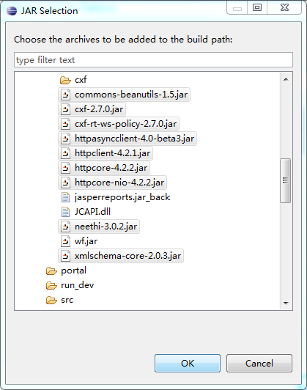
用OPT_ZC_SAVE_BULLETIN_PUBLISH_FILE设定是否生成上面的调试文件

